Баг-репорт
Загаловок | [bug][web][прод]Обрезается текст на главной странице | [bug][web][прод] В поисковой строке, запрос заходит на знак лупы | [bug][web][прод] Красный код в DevTools | [bug][web][прод] Красный код в DevTools | [bug][web][прод] Красный код в DevTools | [bug][web][прод] Красный код в валидаторе HTML | [bug][web][прод] Красный код в валидаторе HTML
Описание | На главной странице затронуты разделы "Каталог наших услуг" и "Что вас беспокоит?"
Шаги воспроизведения | 1.Перейти на сайт https://verona96.ru/ 2.Найти разделы "Каталог наших услуг" и "Что вас беспокоит?" | 1.Перейти на сайт https://verona96.ru/ 2.Нажать на поисковую строку 3.Написать любой длинный запрос | 1.Перейти на сайт https://verona96.ru/ 2.Запустить DevTools | 1.Перейти на сайт https://verona96.ru/ 2.Запустить DevTools | 1.Перейти на сайт https://verona96.ru/ 2.Запустить DevTools | 1.Зайти в валидатор HTML 2.Вставить ссылку https://verona96.ru/ | 1.Зайти в валидатор HTML 2.Вставить ссылку https://verona96.ru/
Текущий результат | 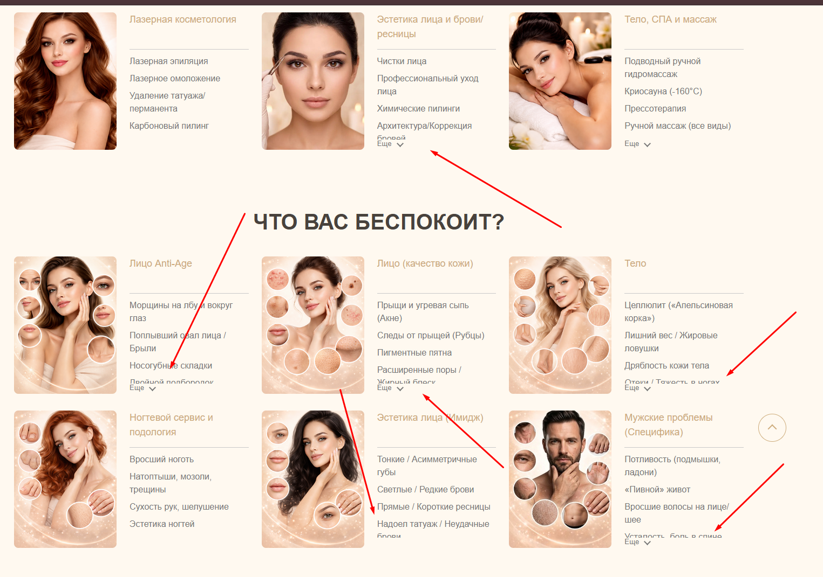 | 
Ожидаемый результат | Текст не обрезан
Окружение | Google Chrome Версия: 151.0.7922.108 (официальная сборка) (64 бит) | Google Chrome Версия: 151.0.7922.108 (официальная сборка) (64 бит) | Google Chrome Версия: 151.0.7922.108 (официальная сборка) (64 бит) | Google Chrome Версия: 151.0.7922.108 (официальная сборка) (64 бит) | Google Chrome Версия: 151.0.7922.108 (официальная сборка) (64 бит) | Google Chrome Версия: 151.0.7922.108 (официальная сборка) (64 бит) | Google Chrome Версия: 151.0.7922.108 (официальная сборка) (64 бит)
Тестовые устройства | Windows 10 Pro 22H2 | Windows 10 Pro 22H3 | Windows 10 Pro 22H4 | Windows 10 Pro 22H5 | Windows 10 Pro 22H6 | Windows 10 Pro 22H7 | Windows 10 Pro 22H8
Ручка
Аналитика
Документация | [Скрыто]Ссылка на документацию
Логи |  |  | default.js:218 – msOptionsPrice is undefined. | sliders.js:328 – Swiper container .columns_list-swiper not found. | general.js:426 – Trying to read scrollWidth of null.
Скрин или ссылка обсуждения бага из рабочего чата | [Скрыто] | [Скрыто] | [Скрыто] | [Скрыто] | [Скрыто] | [Скрыто] | [Скрыто]
Приоритет | Normal | Normal | Normal | Normal | Normal | Normal | Normal
Серьезность | Trivial | Trivial | Trivial | Trivial | Trivial | Trivial | Trivial
Наблюдатели | [Скрыто] | [Скрыто] | [Скрыто] | [Скрыто] | [Скрыто] | [Скрыто] | [Скрыто]
Разработчик | [Скрыто] | [Скрыто] | [Скрыто] | [Скрыто] | [Скрыто] | [Скрыто] | [Скрыто]

 |  |  | ф

